Magnitude Summary
 | M<3 | 3≤M<5 | M≥5 | Jumlah Total | Gempa Dirasakan | Gempa Merusak
2026-02-01 | 27 | 6 | 0 | 33 | 0 | 0
2026-02-02 | 33 | 5 | 0 | 38 | 0 | 0
2026-02-03 | 29 | 3 | 0 | 32 | 0 | 0
2026-02-04 | 34 | 1 | 0 | 35 | 0 | 0
2026-02-05 | 25 | 3 | 0 | 28 | 0 | 0
2026-02-06 | 25 | 0 | 0 | 25 | 0 | 0
2026-02-07 | 29 | 2 | 0 | 31 | 0 | 0
2026-02-08 | 33 | 2 | 0 | 35 | 0 | 0
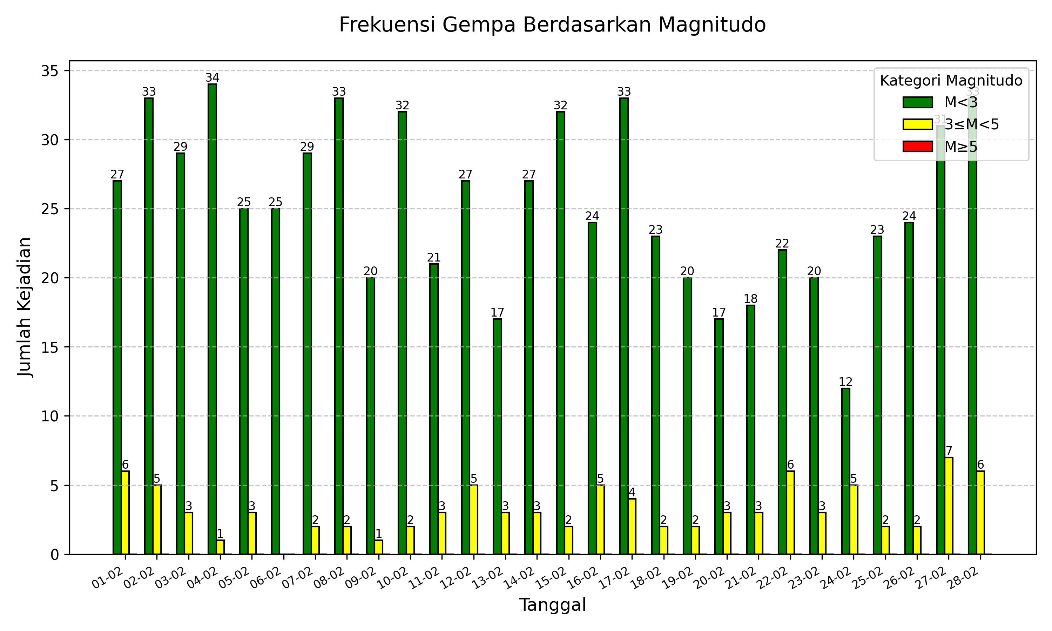
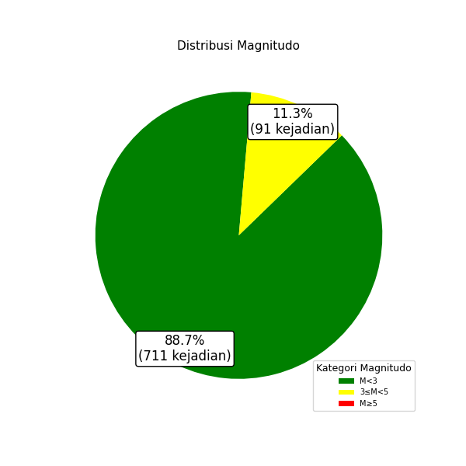
2026-02-09 | 20 | 1 | 0 | 21 | 0 | 0
2026-02-10 | 32 | 2 | 0 | 34 | 0 | 0
2026-02-11 | 21 | 3 | 0 | 24 | 0 | 0
2026-02-12 | 27 | 5 | 0 | 32 | 0 | 0
2026-02-13 | 17 | 3 | 0 | 20 | 0 | 0
2026-02-14 | 27 | 3 | 0 | 30 | 0 | 0
2026-02-15 | 32 | 2 | 0 | 34 | 0 | 0
2026-02-16 | 24 | 5 | 0 | 29 | 0 | 0
2026-02-17 | 33 | 4 | 0 | 37 | 0 | 0
2026-02-18 | 23 | 2 | 0 | 25 | 0 | 0
2026-02-19 | 20 | 2 | 0 | 22 | 0 | 0
2026-02-20 | 17 | 3 | 0 | 20 | 0 | 0
2026-02-21 | 18 | 3 | 0 | 21 | 0 | 0
2026-02-22 | 22 | 6 | 0 | 28 | 0 | 0
2026-02-23 | 20 | 3 | 0 | 23 | 0 | 0
2026-02-24 | 12 | 5 | 0 | 17 | 0 | 0
2026-02-25 | 23 | 2 | 0 | 25 | 0 | 0
2026-02-26 | 24 | 2 | 0 | 26 | 0 | 0
2026-02-27 | 31 | 7 | 0 | 38 | 0 | 0
2026-02-28 | 33 | 6 | 0 | 39 | 0 | 0
Jumlah Gempa | 711 | 91 | 0 | 802 | 0 | 0

Depth Summary
 | D≤60 km | 60<D≤300 km | D>300 km | Jumlah Total | Gempa Dirasakan | Gempa Merusak
2026-02-01 | 26 | 7 | 0 | 33 | 0 | 0
2026-02-02 | 32 | 5 | 1 | 38 | 0 | 0
2026-02-03 | 27 | 5 | 0 | 32 | 0 | 0
2026-02-04 | 28 | 7 | 0 | 35 | 0 | 0
2026-02-05 | 21 | 7 | 0 | 28 | 0 | 0
2026-02-06 | 19 | 6 | 0 | 25 | 0 | 0
2026-02-07 | 24 | 7 | 0 | 31 | 0 | 0
2026-02-08 | 27 | 8 | 0 | 35 | 0 | 0
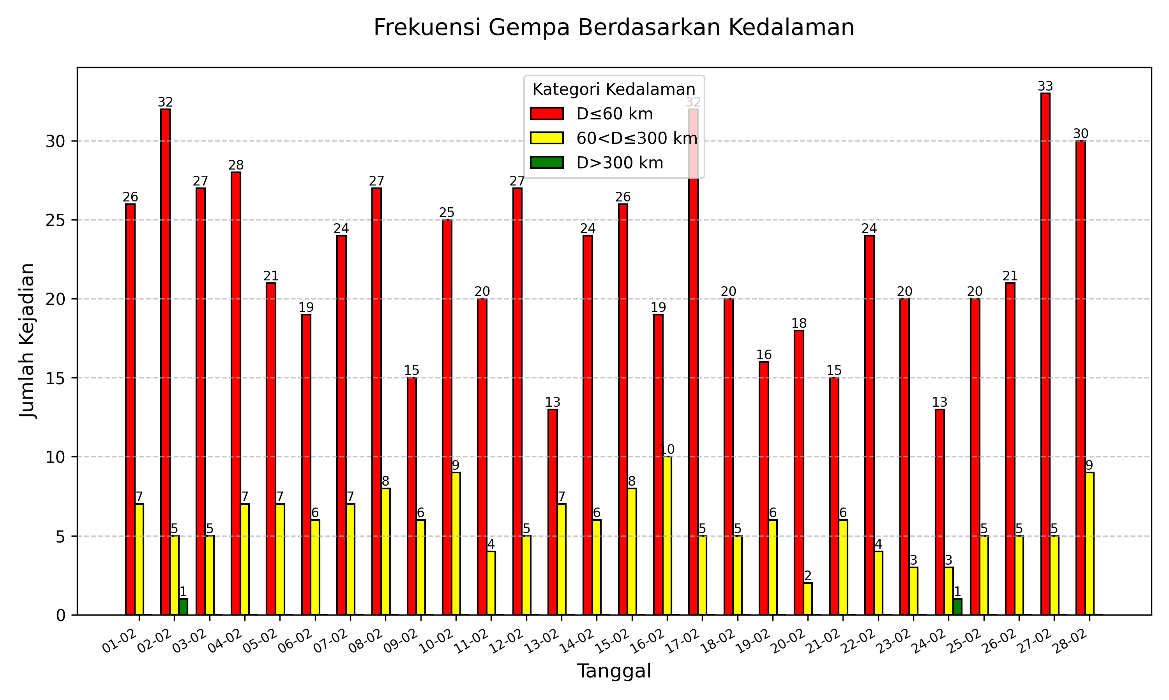
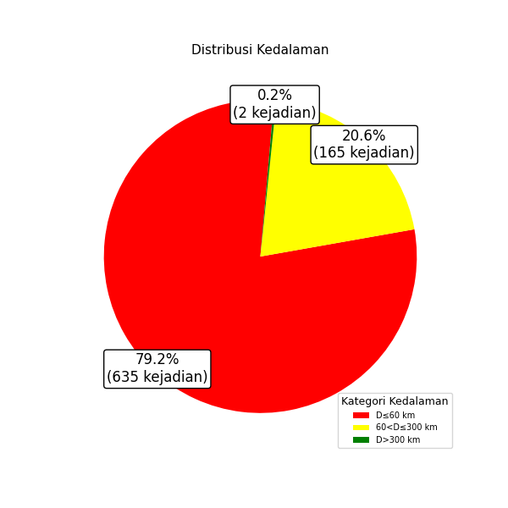
2026-02-09 | 15 | 6 | 0 | 21 | 0 | 0
2026-02-10 | 25 | 9 | 0 | 34 | 0 | 0
2026-02-11 | 20 | 4 | 0 | 24 | 0 | 0
2026-02-12 | 27 | 5 | 0 | 32 | 0 | 0
2026-02-13 | 13 | 7 | 0 | 20 | 0 | 0
2026-02-14 | 24 | 6 | 0 | 30 | 0 | 0
2026-02-15 | 26 | 8 | 0 | 34 | 0 | 0
2026-02-16 | 19 | 10 | 0 | 29 | 0 | 0
2026-02-17 | 32 | 5 | 0 | 37 | 0 | 0
2026-02-18 | 20 | 5 | 0 | 25 | 0 | 0
2026-02-19 | 16 | 6 | 0 | 22 | 0 | 0
2026-02-20 | 18 | 2 | 0 | 20 | 0 | 0
2026-02-21 | 15 | 6 | 0 | 21 | 0 | 0
2026-02-22 | 24 | 4 | 0 | 28 | 0 | 0
2026-02-23 | 20 | 3 | 0 | 23 | 0 | 0
2026-02-24 | 13 | 3 | 1 | 17 | 0 | 0
2026-02-25 | 20 | 5 | 0 | 25 | 0 | 0
2026-02-26 | 21 | 5 | 0 | 26 | 0 | 0
2026-02-27 | 33 | 5 | 0 | 38 | 0 | 0
2026-02-28 | 30 | 9 | 0 | 39 | 0 | 0
Jumlah Gempa | 635 | 165 | 2 | 802 | 0 | 0

